상품제안서
까스텔바작 여자 골프 양말 3P세트(중목) K10 | 상품코드: F26269

 |  |  |  |  |  |  | 02-412-0044 | www.easy1.co.kr
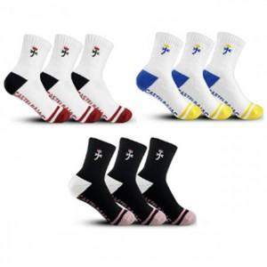

【상세/제작정보】 | 스티커 제작및 부착 별도 문의

【인쇄/포장옵션】 | / OPP(비닐)

【공급단가】 | 수량 | 50~ | 100~ | 500~ | 1,000~ | 2,000~
*VAT별도 | 단가 | 13,750원 | 13,530원 | 13,200원 | 12,870원 | 12,650원

【상품 URL】 | http://www.easy1.co.kr/src/goods_detail.php?gdno=26269

